Erläuterung zur Vorlage
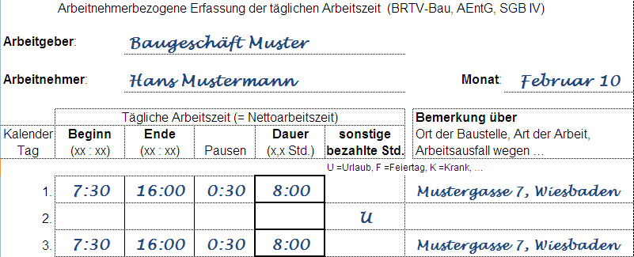
Erläuterung zum Mustervordruck:
In einem Arbeitsverhältnis sind die wichtigsten Einstellungsbedingungen schriftlich festzuhalten. Bei gewerblichen Arbeitnehmern nutzen Sie den Einstellungsbogen (Anlage des BRTV-Bau). Unter anderem sind die Arbeitszeit und der Lohnanspruch (Eingruppierung und Stundenlohn unter Beachtung des Mindestlohnes) zu regeln.
Um monatlich eine ordnungsgemäße, schriftliche Lohnabrechnung für den Arbeitnehmer zu erstellen, bedarf es der Aufzeichnung der lohnzahlungspflichtigen Stunden. Hierzu gehören nicht nur die Stunden in denen eine Arbeitsleistung vorliegt, sondern auch Stunden/Zeiten mit Anspruch auf Lohnzahlung (z.B. wegen Krankheit, Feiertag, Urlaub, …).
Die Verpflichtung ergibt sich unter anderem aus dem Arbeitnehmer-Entsendegesetz (AEntG).
In den Monaten Dezember bis März gelten in der Bauwirtschaft besondere Regelungen bei witterungsbedingtem Arbeitsausfall oder wegen Auftragsmangel (Saison-Kug). In diesem Zeitraum sind bei Ausfallzeiten zusätzlich die Baustelle und die Art der ausgeführten Arbeit in den Stundenaufzeichnungen zu vermerken.
Weitere Informationen zur Lohnersatzleistung Saison-Kug und den ergänzenden Leistungen erhalten Sie bei ihrer Agentur für Arbeit.

